Présentation
Toutes les informations pour comprendre l’intérêt de l’outil
GAGNE ETOILE
Rendez-vous sur l’article :
http://eps.spip.ac-rouen.fr/spip.php?article1661

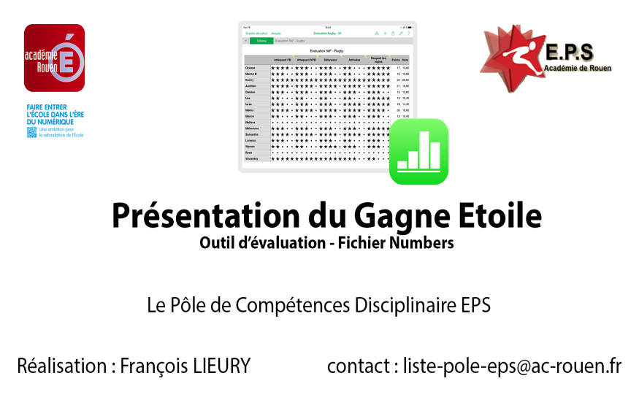
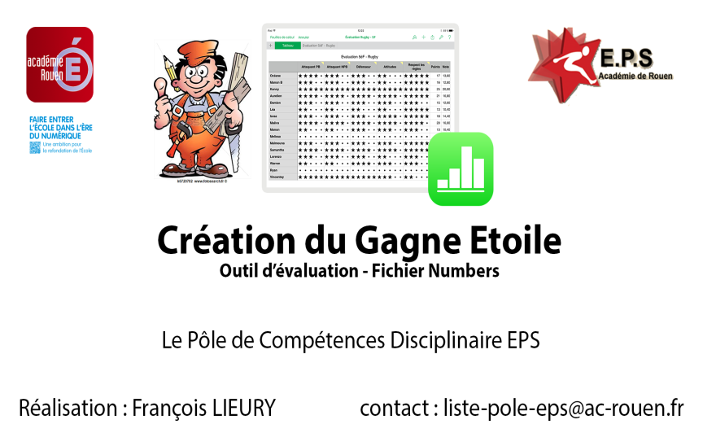

Lien vers la vidéo de présentation
Lien vers la vidéo de création

Outil proposé par le Pôle de Compétences TICE/EPS - Académie de Rouen
Par François LIEURY
Les contributeurs : Anthony CAUCHY & David SELIE

Mise à jour : le 21 septembre 2017
exportation pour Android (WPS Office) et Windows (excel)

